상품제안서
HO시스템 시그널헤링본 다이어리-25절 | 상품코드: F14719

 |  |  |  |  |  |  | 02-412-0044 | www.easy1.co.kr
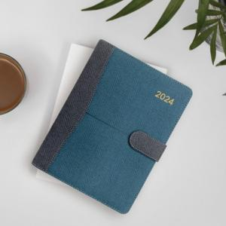 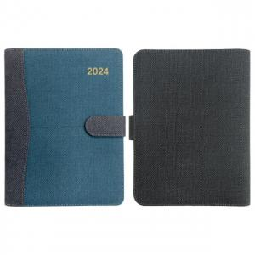

【상세/제작정보】 | *사보(삽지) 추가시 비용별도 추가 (문의) *500개 미만 수량은 인쇄 조각비 포함입니다. *속지내용 투데이(2일식) 변경시 추가 비용 있습니다.

【인쇄/포장옵션】 | 불박 / 포장불가능

【공급단가】 | 수량 | 100~ | 300~ | 500~ | 1,000~ | 3,000~
*VAT별도 | 25절 | 10,880원 | 10,620원 | 10,450원 | 10,200원 | 9,770원

【상품 URL】 | http://www.easy1.co.kr/src/goods_detail.php?gdno=14719

